Ajuste de curvas
 |  |  |  |  |  |  |  |  |  |  |  |  |  |  |  |  |  | n= | 27
DATO/PUNTO | x | y | x^2 | x^3 | x^4 | x^5 | x^6 | x^7 | x^8 | x*y | (x^2)*y | (x^3)*y | x^4*y | ERROR^2 m4 | ERROR^2 m3 | ERROR^2 m2 | ERROR^2 m1
1 | 1.29 | 0.07 | 1.66 | 2.15 | 2.77 | 3.57 | 4.61 | 5.94 | 7.67 | 0.09 | 0.12 | 0.15 | 2.51 | 217.91 | 0.00 | 0.27 | 9.25 | MATRIZ |  |  |  |  | VECTOR X | = | VECTOR B
2 | 1.38 | 0.25 | 1.90 | 2.63 | 3.63 | 5.00 | 6.91 | 9.53 | 13.15 | 0.35 | 0.48 | 0.66 | 0.91 | 20.08 | 0.00 | 0.02 | 2.41 | 27 | 55.62 | 118.41 | 258.70 | 576.46 | a0 |  | 305.61
3 | 1.50 | 1.12 | 2.25 | 3.38 | 5.06 | 7.59 | 11.39 | 17.09 | 25.63 | 1.68 | 2.52 | 3.78 | 5.67 | 73.38 | 0.02 | 0.00 | 0.04 | 55.62 | 118.41 | 258.70 | 576.46 | 1303.81 | a1 |  | 700.71
4 | 1.51 | 1.07 | 2.28 | 3.44 | 5.20 | 7.85 | 11.85 | 17.90 | 27.03 | 1.62 | 2.44 | 3.68 | 5.56 | 64.89 | 0.00 | 0.03 | 0.00 | 118.41 | 258.70 | 576.46 | 1303.81 | 2982.05 | a2 |  | 1617.11
5 | 1.53 | 1.15 | 2.34 | 3.58 | 5.48 | 8.38 | 12.83 | 19.63 | 30.03 | 1.76 | 2.69 | 4.12 | 6.30 | 48.89 | 0.01 | 0.09 | 0.11 | 258.70 | 576.46 | 1303.81 | 2982.05 | 6878.27 | a3 |  | 3751.87
6 | 1.57 | 1.36 | 2.46 | 3.87 | 6.08 | 9.54 | 14.98 | 23.51 | 36.91 | 2.14 | 3.35 | 5.26 | 8.26 | 17.73 | 0.07 | 0.27 | 0.75 | 576.46 | 1303.81 | 2982.05 | 6878.27 | 15967.89 | a4 |  | 8745.15
7 | 1.61 | 2.05 | 2.59 | 4.17 | 6.72 | 10.82 | 17.42 | 28.04 | 45.14 | 3.30 | 5.31 | 8.56 | 13.77 | 1.69 | 0.00 | 0.09 | 0.84
8 | 1.90 | 7.27 | 3.61 | 6.86 | 13.03 | 24.76 | 47.05 | 89.39 | 169.84 | 13.81 | 26.24 | 49.86 | 94.74 | 158.15 | 0.36 | 0.31 | 1.17 |  |  | m=4 | m=3 | m=2 | m=1
9 | 1.93 | 7.34 | 3.72 | 7.19 | 13.87 | 26.78 | 51.68 | 99.75 | 192.51 | 14.17 | 27.34 | 52.77 | 101.84 | 154.33 | 0.01 | 0.01 | 2.45 | VECTOR X
10 | 1.96 | 8.46 | 3.84 | 7.53 | 14.76 | 28.93 | 56.69 | 111.12 | 217.80 | 16.58 | 32.50 | 63.70 | 124.85 | 116.28 | 0.34 | 0.40 | 1.01 | a0 | = | 8973.3862766 | 48.613300257 | 9.6245323951 | -26.913030356
11 | 2.05 | 8.73 | 4.20 | 8.62 | 17.66 | 36.21 | 74.22 | 152.15 | 311.91 | 17.90 | 36.69 | 75.21 | 154.18 | 45.91 | 1.14 | 0.84 | 5.78 | a1 | = | -20120.049039 | -85.231399755 | -21.088697733 | 18.56
12 | 2.06 | 10.21 | 4.24 | 8.74 | 18.01 | 37.10 | 76.42 | 157.42 | 324.29 | 21.03 | 43.33 | 89.25 | 183.86 | 22.38 | 0.04 | 0.12 | 1.23 | a2 | = | 16624.969729 | 44.651760408 | 10.292126519
13 | 2.21 | 11.45 | 4.88 | 10.79 | 23.85 | 52.72 | 116.51 | 257.48 | 569.03 | 25.30 | 55.92 | 123.59 | 273.13 | 23.37 | 4.25 | 3.37 | 7.04 | a3 | = | -6002.5147659 | -6.0056656361
14 | 2.21 | 14.00 | 4.88 | 10.79 | 23.85 | 52.72 | 116.51 | 257.48 | 569.03 | 30.94 | 68.38 | 151.11 | 333.96 | 54.53 | 0.24 | 0.51 | 0.01 | a4 | = | 800.30546065
15 | 2.28 | 14.96 | 5.20 | 11.85 | 27.02 | 61.61 | 140.48 | 320.29 | 730.26 | 34.11 | 77.77 | 177.31 | 404.27 | 81.29 | 0.07 | 0.01 | 0.20
16 | 2.32 | 15.99 | 5.38 | 12.49 | 28.97 | 67.21 | 155.93 | 361.76 | 839.27 | 37.10 | 86.06 | 199.67 | 463.23 | 68.19 | 0.05 | 0.01 | 0.02 |  | RMSE | 8.3449427998 | 0.69026616123 | 0.71513515742 | 1.2468165061
17 | 2.35 | 18.17 | 5.52 | 12.98 | 30.50 | 71.67 | 168.43 | 395.80 | 930.13 | 42.70 | 100.34 | 235.81 | 554.15 | 58.81 | 1.44 | 1.60 | 2.16
18 | 2.35 | 18.07 | 5.52 | 12.98 | 30.50 | 71.67 | 168.43 | 395.80 | 930.13 | 42.46 | 99.79 | 234.51 | 551.10 | 57.29 | 1.21 | 1.36 | 1.87
19 | 2.37 | 17.01 | 5.62 | 13.31 | 31.55 | 74.77 | 177.21 | 419.99 | 995.38 | 40.31 | 95.54 | 226.44 | 536.66 | 14.84 | 0.21 | 0.20 | 0.00
20 | 2.37 | 17.86 | 5.62 | 13.31 | 31.55 | 74.77 | 177.21 | 419.99 | 995.38 | 42.33 | 100.32 | 237.75 | 563.48 | 22.11 | 0.15 | 0.16 | 0.62
21 | 2.38 | 17.40 | 5.66 | 13.48 | 32.09 | 76.36 | 181.74 | 432.55 | 1029.47 | 41.41 | 98.56 | 234.57 | 558.29 | 6.99 | 0.10 | 0.11 | 0.02
22 | 2.38 | 17.53 | 5.66 | 13.48 | 32.09 | 76.36 | 181.74 | 432.55 | 1029.47 | 41.72 | 99.30 | 236.33 | 562.46 | 7.69 | 0.04 | 0.04 | 0.07
23 | 2.39 | 18.79 | 5.71 | 13.65 | 32.63 | 77.98 | 186.37 | 445.44 | 1064.59 | 44.91 | 107.33 | 256.52 | 613.08 | 5.02 | 0.66 | 0.60 | 1.81
24 | 2.40 | 18.07 | 5.76 | 13.82 | 33.18 | 79.63 | 191.10 | 458.65 | 1100.75 | 43.37 | 104.08 | 249.80 | 599.52 | 0.23 | 0.03 | 0.05 | 0.19
25 | 2.40 | 19.31 | 5.76 | 13.82 | 33.18 | 79.63 | 191.10 | 458.65 | 1100.75 | 46.34 | 111.23 | 266.94 | 640.66 | 0.59 | 1.17 | 1.03 | 2.83
26 | 2.46 | 18.96 | 6.05 | 14.89 | 36.62 | 90.09 | 221.62 | 545.19 | 1341.16 | 46.64 | 114.74 | 282.26 | 694.35 | 268.82 | 0.63 | 1.15 | 0.05
27 | 2.46 | 18.96 | 6.05 | 14.89 | 36.62 | 90.09 | 221.62 | 545.19 | 1341.16 | 46.64 | 114.74 | 282.26 | 694.35 | 268.82 | 0.63 | 1.15 | 0.05
SUMATORIAS | 55.62 | 305.61 | 118.41 | 258.70 | 576.46 | 1303.81 | 2982.05 | 6878.27 | 15967.89 | 700.71 | 1617.11 | 3751.87 | 8745.15 | 1880.23 | 12.86 | 13.81 | 41.97

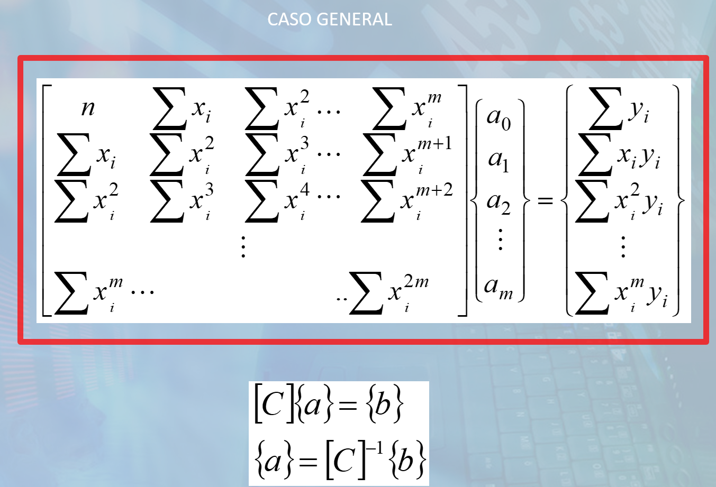
LN(x) | LN(y) |  |  | para exponencial
X | Y | X^2 | X*Y | x*Y | E^2 POT | E^2 EXP | potencial
0.25 | -2.66 | 0.06 | -0.68 | -3.43 | 0.04 | 0.09 | MATRIZ |  | VECTOR X | VECTOR B
0.32 | -1.39 | 0.10 | -0.45 | -1.91 | 0.03 | 0.07 | 27.000 | 19.003 | A | 50.361
0.41 | 0.11 | 0.16 | 0.05 | 0.17 | 0.12 | 0.10 | 19.003 | 14.459 | b | 43.156
0.41 | 0.07 | 0.17 | 0.03 | 0.10 | 0.07 | 0.05
0.43 | 0.14 | 0.18 | 0.06 | 0.21 | 0.07 | 0.06
0.45 | 0.31 | 0.20 | 0.14 | 0.48 | 0.08 | 0.10 | A | -3.137 | a | 0.043
0.48 | 0.72 | 0.23 | 0.34 | 1.16 | 0.59 | 0.69 | b | 7.107 | b | 7.107
0.64 | 1.98 | 0.41 | 1.27 | 3.77 | 9.69 | 13.69
0.66 | 1.99 | 0.43 | 1.31 | 3.85 | 7.25 | 11.23 |  |  | RMSE POT | 2.7680217131
0.67 | 2.14 | 0.45 | 1.44 | 4.19 | 10.72 | 16.01
0.72 | 2.17 | 0.52 | 1.56 | 4.44 | 2.55 | 6.29
0.72 | 2.32 | 0.52 | 1.68 | 4.79 | 7.98 | 14.08
0.79 | 2.44 | 0.63 | 1.93 | 5.39 | 0.52 | 0.04
0.79 | 2.64 | 0.63 | 2.09 | 5.83 | 3.35 | 7.53 | exponencial
0.82 | 2.71 | 0.68 | 2.23 | 6.17 | 0.05 | 0.14 | MATRIZ |  | VECTOR X | VECTOR B
0.84 | 2.77 | 0.71 | 2.33 | 6.43 | 1.44 | 0.86 | 27.000 | 55.620 | A | 50.361
0.85 | 2.90 | 0.73 | 2.48 | 6.81 | 0.44 | 0.54 | 55.620 | 118.411 | b | 117.947
0.85 | 2.89 | 0.73 | 2.47 | 6.80 | 0.58 | 0.70
0.86 | 2.83 | 0.74 | 2.45 | 6.72 | 8.95 | 11.24
0.86 | 2.88 | 0.74 | 2.49 | 6.83 | 4.59 | 6.26 | A | -5.766 | a | 0.003
0.87 | 2.86 | 0.75 | 2.48 | 6.80 | 10.30 | 13.92 | b | 3.705 | b | 3.705
0.87 | 2.86 | 0.75 | 2.48 | 6.82 | 9.48 | 12.96
0.87 | 2.93 | 0.76 | 2.56 | 7.01 | 5.96 | 9.85 |  |  | RMSE EXP | 3.5450088561
0.88 | 2.89 | 0.77 | 2.53 | 6.95 | 14.45 | 21.96
0.88 | 2.96 | 0.77 | 2.59 | 7.11 | 6.56 | 11.87
CURVAS DE AJUSTE EXCEL
0.90 | 2.94 | 0.81 | 2.65 | 7.24 | 50.51 | 89.49
0.90 | 2.94 | 0.81 | 2.65 | 7.24 | 50.51 | 89.49
19.00 | 50.36 | 14.46 | 43.16 | 117.95 | 206.87 | 339.31

Integración numérica
Hidrograma de crecida
Datos
i fórmula | Xi | f(Xi) | Residuo
0 | 0 | 0 | 0 | f(X0) | h | 180
1 | 180 | 8.28 | 1 | impar
2 | 360 | 15.22 | 0 | par | simpson 1/3
3 | 540 | 23.5 | 1 | impar
4 | 720 | 38 | 0 | par | Vol | 182232.0
5 | 900 | 50.74 | 1 | impar
6 | 1080 | 91.31 | 0 | par | trapecios
7 | 1260 | 113 | 1 | impar
8 | 1440 | 115.82 | 0 | par | Vol | 183009.6
9 | 1620 | 104.87 | 1 | impar
10 | 1800 | 91.49 | 0 | par
11 | 1980 | 73.37 | 1 | impar
12 | 2160 | 57.5 | 0 | par
13 | 2340 | 45.86 | 1 | impar
14 | 2520 | 37.76 | 0 | par
15 | 2700 | 28.69 | 1 | impar
16 | 2880 | 24.01 | 0 | par
17 | 3060 | 20.33 | 1 | impar
18 | 3240 | 17.37 | 0 | par
19 | 3420 | 11.67 | 1 | impar
20 | 3600 | 8.88 | 0 | par
21 | 3780 | 7.38 | 1 | impar
22 | 3960 | 6.34 | 0 | par
23 | 4140 | 5.4 | 1 | impar
24 | 4320 | 4.64 | 0 | par
25 | 4500 | 3.94 | 1 | impar
26 | 4680 | 3.26 | 0 | par
27 | 4860 | 2.69 | 1 | impar
28 | 5040 | 2.06 | 0 | par
29 | 5220 | 1.54 | 1 | impar
30 | 5400 | 1.06 | 0 | par
31 | 5580 | 0.62 | 1 | impar
32 | 5760 | 0.24 | 0 | f(Xn)
cantidad de datos/puntos = 33 puntos. Podemos plantear Simpson compuesto: n° de puntos impares (o segmentos pares).>> 2 segmentos = 3puntos >> 1 parábola (Simpson 1/3)

Derivación numérica
xi | 0.5 | 0.75 | 1 | 1.25 | 1.5 | 1.75 | 2 | 2.25 | 2.5
f(xi) | 3.297 | 2.823 | 2.718 | 2.792 | 2.988 | 3.288 | 3.695 | 4.217 | 4.873 |  | h= | 0.25
f´(xi) | -1.899 | -1.158 | -0.061 | 0.539 | 0.992 | 1.413 | 1.857 | 2.357 | 2.625 |  | h*= | 0.125
f´(xi) exacta | -3.297 | -0.941 | 0.000 | 0.558 | 0.996 | 1.409 | 1.847 | 2.343 | 2.924
error | -1.399 | 0.217 | 0.061 | 0.019 | 0.004 | -0.004 | -0.010 | -0.014 | 0.299

xi | 0.5 | 0.625 | 0.75 | 0.875 | 1 | 1.125 | 1.25 | 1.375 | 1.5 | 1.625 | 1.75 | 1.875 | 2 | 2.125 | 2.25 | 2.375 | 2.5
f(xi) | 3.297 | 2.989 | 2.823 | 2.742 | 2.718 | 2.738 | 2.792 | 2.876 | 2.988 | 3.125 | 3.288 | 3.478 | 3.695 | 3.940 | 4.217 | 4.527 | 4.873
f´(xi) | -2.466 | -1.899 | -0.990 | -0.418 | -0.014 | 0.296 | 0.554 | 0.782 | 0.995 | 1.202 | 1.410 | 1.625 | 1.850 | 2.089 | 2.346 | 2.625 | 2.770
f´(xi) exacta | -3.297 | -1.794 | -0.941 | -0.392 | 0.000 | 0.304 | 0.558 | 0.784 | 0.996 | 1.202 | 1.409 | 1.623 | 1.847 | 2.086 | 2.343 | 2.621 | 2.924
error | -0.831 | 0.106 | 0.050 | 0.026 | 0.014 | 0.008 | 0.005 | 0.002 | 0.001 | 0.000 | -0.001 | -0.002 | -0.002 | -0.003 | -0.004 | -0.004 | 0.154

$$f\left(x\right)=\frac{e^{x}}{x}$$

$$f′\left(x\right)=\frac{e^{x}(x−1)}{x^{2}}$$

Ecuaciones diferenciales
MÉTODO DE EULER
Dada la ecuación y' =f(x, y) =−y+x+1 en el intervalo [0; 1] con el valor inicial y(x₀) = y₀ =1, hallar la solución en x=1 utilizando el método de Euler. El paso adoptado es h=0.1.

 |  |  | Formula general: | yn+1 =yn + h ⋅ f (xn , yn ) | TABLA DE VALORES
 |  |  |  |  | n | x | y
 |  |  |  |  | 0 | 0 | 1.000 | VALOR INICIAL
 |  |  | Ecuación diferencial: | y' = −y + x + 1 | 1 | 0.1 | 1.000
 |  |  |  |  | 2 | 0.2 | 1.010
 |  |  | reemplazando en la expresión general: | yn+1 = yn + h ⋅ (−yn + xn +1) | 3 | 0.3 | 1.029
 |  |  |  |  | 4 | 0.4 | 1.056
 |  |  |  |  | 5 | 0.5 | 1.090
para n=0 | x0 =0 | y0 = 1 | VALOR INICIAL |  | 6 | 0.6 | 1.131
 |  |  |  |  | 7 | 0.7 | 1.178
 |  |  |  |  | 8 | 0.8 | 1.230
para n=1 | x1 =0,1 | y1 = ? |  | y1 = y0 +h⋅(−y0 + x0 +1) =1.000 | 9 | 0.9 | 1.287
 |  |  |  | y1 =1 +0.1⋅(−1 + 0 +1) =1.000 | 10 | 1 | 1.349

para n=2 | x2 =0,2 | y2 = ? |  | y2 = y1 +h⋅(−y1 + x1 +1) = ?
 |  |  |  | y2 =1 +0.1⋅(−1 + 0,1 +1) =1.010

para n=3 | x3 =0,3 | y3 = ? |  | y3 = y2 +h⋅(−y2 + x2 +1) = ?
 |  |  |  | y3 =1.010 +0.1⋅(−1.010 + 0,2 +1) =1.029

para n=4 | x4 =0,4 | y4 = ? |  | y4 = y3 +h⋅(−y3 + x3 +1) = ?
 |  |  |  | y4 =1.029 +0.1⋅(−1.029 + 0,3 +1) =1.056

 |  |  | Formula general: | yn+1 = yn +h/2 ⋅[f(xn , yn )+f(xn+1, y*n+1 )] | TABLA DE VALORES
MÉTODO DE EULER MEJORADO |  |  |  |  | n | x | y
 |  |  | Formula general extendida: | yn+1 = yn +h/2 ⋅[f(xn , yn )+f(xn+1, yn +h⋅f(xn , yn ))] | 0 | 0 | 1.0000 | VALOR INICIAL
 |  |  |  |  | 1 | 0.1 | 1.0050
 |  |  | Ecuación diferencial: | y' = −y + x + 1 | 2 | 0.2 | 1.0200
 |  |  |  |  | 3 | 0.3 | 1.0439
 |  |  | reemplazando en la expresión general: | yn+1 =yn + h/2 ⋅ [ (−yn + xn +1) + (−yn + h (−yn + xn +1) + xn+1 +1 ] | 4 | 0.4 | 1.0758
 |  |  |  |  | 5 | 0.5 | 1.1148
 |  |  |  |  | 6 | 0.6 | 1.1603
para n=0 | x0 =0 | y0 = 1 | VALOR INICIAL |  | 7 | 0.7 | 1.2114
 |  |  |  |  | 8 | 0.8 | 1.2677
para n=1 | x1 =0,1 | y1 = ? |  | y1 =y0 + h/2 ⋅ [ (−y0 + x0 +1) + (−y0 + h (−y0 + x0 +1) + x1 +1 ]=? | 9 | 0.9 | 1.3286
 |  |  |  | y1 =1 + 0.1/2 ⋅ [ (−1 + 0 +1) + (−1 + 0.1 (−1 + 0 +1) + 0.1 +1 ]= 1.005 | 10 | 1 | 1.3936

para n=2 | x2 =0,2 | y2 = ? |  | y2 =y1 + h/2 ⋅ [ (−y1 + x1 +1) + (−y1 + h (−y1 + x1 +1) + x2 +1 ]=?
 |  |  |  | y2 =1.005 + 0.1/2 ⋅ [ (−1.005 + 0.1 +1) + (−1.005 + 0.1 (−1.005 + 0.1 +1) + 0.2 +1 ]= 1.020

para n=3 | x3 =0,3 | y3 = ? |  | y3 =y2 + h/2 ⋅ [ (−y2 + x2 +1) + (−y2 + h (−y2 + x2 +1) + x2 +1 ]=?
 |  |  |  | y3 =1.020 + 0.1/2 ⋅ [ (−1.020 + 0.2 +1) + (−1.020 + 0.1 (−1.020 + 0.2 +1) + 0.2 +1 ]= 1.0439

Runge Kutta
ECUACIÓN DIFERENCIAL
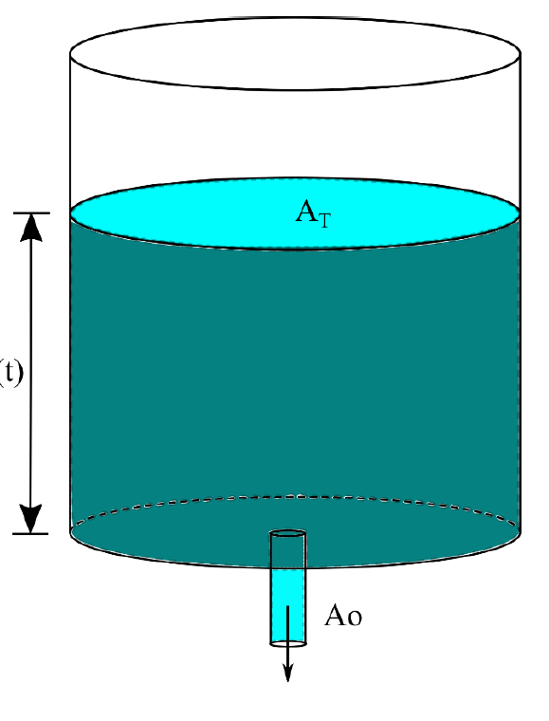
DATOS
rT | 2 | m
ro | 0.1 | m
A | 12.5664 | m²
h max | 2 | m
Ao | 0.0314 | m²
g | 9.8
PASO p | 10 | seg

i | t | k1 | k2 | k3 | k4 | h | h exacta
1 | 0 |  |  |  |  | 2 | 2
2 | 10 | -0.01565 | -0.01534 | -0.01535 | -0.01504 | 1.84653775 | 1.84653774 | -0.011067971811
3 | 20 | -0.01504 | -0.01473 | -0.01474 | -0.01443 | 1.69920 | 1.69920
4 | 30 | -0.01443 | -0.01412 | -0.01412 | -0.01381 | 1.55799 | 1.55799 |  | -0.0025 | 19.6
5 | 40 | -0.01381 | -0.01351 | -0.01351 | -0.01320 | 1.42290 | 1.42290
6 | 50 | -0.01320 | -0.01289 | -0.01290 | -0.01259 | 1.29394 | 1.29394
7 | 60 | -0.01259 | -0.01228 | -0.01229 | -0.01198 | 1.17110 | 1.17110
8 | 70 | -0.01198 | -0.01167 | -0.01168 | -0.01136 | 1.05439 | 1.05439
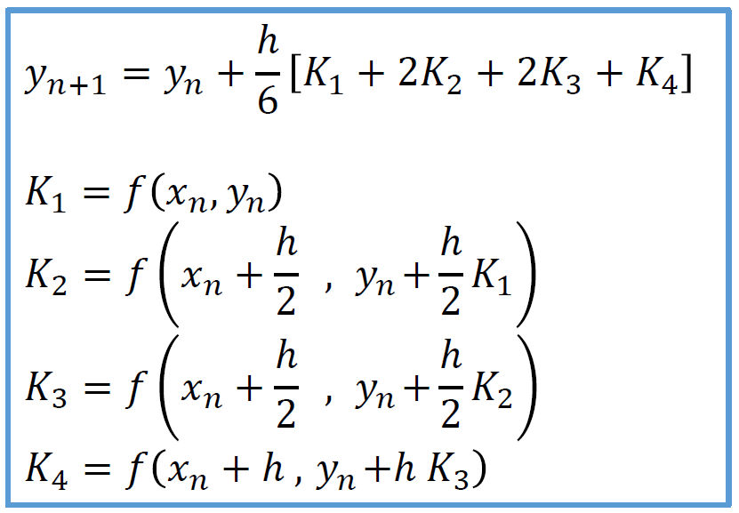
9 | 80 | -0.01136 | -0.01105 | -0.01106 | -0.01075 | 0.94380 | 0.94380
10 | 90 | -0.01075 | -0.01044 | -0.01045 | -0.01014 | 0.83934 | 0.83934
11 | 100 | -0.01014 | -0.00983 | -0.00984 | -0.00953 | 0.74100 | 0.74100
12 | 110 | -0.00953 | -0.00922 | -0.00923 | -0.00891 | 0.64879 | 0.64879
13 | 120 | -0.00891 | -0.00860 | -0.00861 | -0.00830 | 0.56270 | 0.56270
14 | 130 | -0.00830 | -0.00799 | -0.00800 | -0.00769 | 0.48274 | 0.48274
15 | 140 | -0.00769 | -0.00738 | -0.00739 | -0.00708 | 0.40890 | 0.40890
16 | 150 | -0.00708 | -0.00676 | -0.00678 | -0.00646 | 0.34119 | 0.34119
17 | 160 | -0.00646 | -0.00615 | -0.00617 | -0.00585 | 0.27960 | 0.27960
18 | 170 | -0.00585 | -0.00554 | -0.00556 | -0.00524 | 0.22414 | 0.22414
19 | 180 | -0.00524 | -0.00492 | -0.00494 | -0.00463 | 0.17481 | 0.17480
20 | 190 | -0.00463 | -0.00431 | -0.00433 | -0.00401 | 0.13159 | 0.13159
21 | 200 | -0.00401 | -0.00370 | -0.00372 | -0.00340 | 0.09451 | 0.09450
22 | 210 | -0.00340 | -0.00308 | -0.00311 | -0.00279 | 0.06355 | 0.06354
23 | 220 | -0.00279 | -0.00246 | -0.00250 | -0.00217 | 0.03871 | 0.03871
24 | 230 | -0.00218 | -0.00185 | -0.00190 | -0.00155 | 0.02001 | 0.01999
25 | 240 | -0.00156 | -0.00122 | -0.00130 | -0.00092 | 0.00744 | 0.00741

